关系图
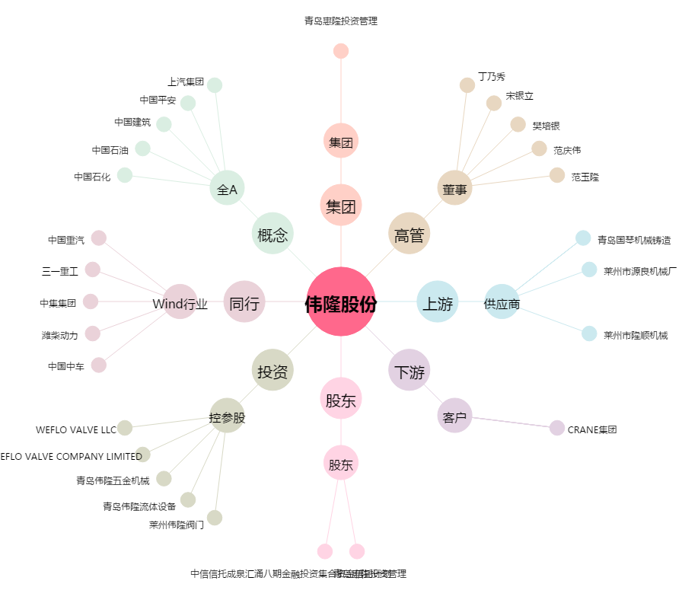
伟隆股份[002871.SZ] - 关系概览图

